상품제안서
5단 8K 원형 캡슐우산 + 5단 암막 6K 우산세트 | 상품코드: S46301

 |  |  |  |  |  |  | 02-713-8555 | www.synergygift.co.kr
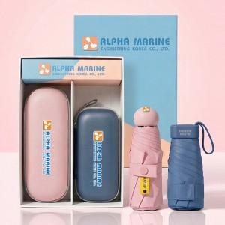

【상세/제작정보】 | <p><span style="font-size: 14pt;">※ 100개 미만 패키지 인쇄비 일괄비용 발생(통합 +150,000원 부가세별도)</span></p><p><span style="font-size: 14pt;">※ 기본인쇄위치 (레이저-손잡이 / DTF필름전사-</span><span style="font-size: 18.6667px;">손잡이</span><span style="font-size: 14pt;">​,</span><span style="font-size: 14pt;">우산집, 파우치)</span></p><p><span style="font-size: 14pt;">※ 케이스인쇄 사이즈별 단가 차이 있습니다. (200*50mm 초과시 별도문의)</span>&nbsp;</p>

【인쇄/포장옵션】 | 레이저, DTF필름전사 / 포장지포장

【공급단가】 | 수량 | 20~ | 100~ | 300~ | 500~ | 1,000~
*VAT별도 | 단가 | 18,800원 | 17,100원 | 16,400원 | 16,100원 | 15,800원

【상품 URL】 | https://www.synergygift.co.kr:443/src/goods_detail.php?gdno=46301

